상품제안서
키친아트 2IN1 멀티 쿠커 휴대용 전기냄비 1.8L | 상품코드: S37527

 |  |  |  |  |  |  | 02-713-8555 | www.synergygift.co.kr
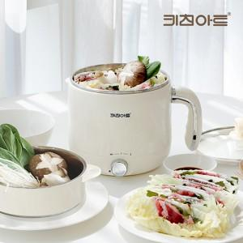

【상세/제작정보】

【인쇄/포장옵션】 | 레이저, 풀칼라 / 포장지포장

【공급단가】 | 수량 | 30~ | 50~ | 100~ | 300~ | 500~
*VAT별도 | 단가 | 25,220원 | 23,860원 | 22,690원 | 22,110원 | 21,720원

【상품 URL】 | https://www.synergygift.co.kr:443/src/goods_detail.php?gdno=37527

